Propuesta Económica
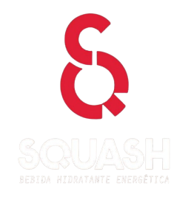
FORMATO DE PROPUESTA ECONÓMICA - Convocatoria SQUASH + FLEX

Club/Selección
Representante
Departamento
Deporte

Concepto | Descripción | Cantidad | Valor Unitario | Valor Total | Categoría
Uniformes deportivos |  |  |  | 0 | Fortalecimiento
Ropa deportiva |  |  |  | 0 | Fortalecimiento
Implementos deportivos |  |  |  | 0 | Fortalecimiento
Balones u otros elementos |  |  |  | 0 | Fortalecimiento
Elementos de protección |  |  |  | 0 | Fortalecimiento
Accesorios deportivos |  |  |  | 0 | Fortalecimiento
Transporte competencias |  |  |  | 0 | Competencias
Alimentación |  |  |  | 0 | Competencias
Hospedaje |  |  |  | 0 | Competencias
Inscripciones |  |  |  | 0 | Competencias
Otros |  |  |  | 0 | Competencias
Resumen
Fortalecimiento deportivo |  |  |  | 0
Competencias |  |  |  | 0
TOTAL |  |  |  | 0

Verificación
¿Cumple mínimo 70% fortalecimiento? |  |  |  | NO
¿Cumple máximo 30% competencias? |  |  |  | SI

